Sheet1
征收
1 | 设计目的

 | 根据玩家身份变化有不同的征收表现，加快征收速度，减少征收操作步骤

2 | 设计思路

 | 功能入口从主界面的3个仆人统一转到书房内，3个仆人改为普通对话。
 | 书房内有一个管家的角色，与其对话展开征收选项。

3 | 规则说明

 | 3.1 | 征收表现更改

 |  | 初始征收表现（关联征收文档）
 |  | 玩家等级达到3级时（等级根据配置表配置），主界面3个仆人不再操作征收，征收入口改为书房（配置表更改征收入口字段为书房）。
 |  | 关联配置表Levy

 | 3.2 | 征收属性消耗对照

 |  | 征收资源类型对应玩家属性，对应关系如下

 |  | 玩家属性 | 征收资源 | 消耗资源
 |  | 聪慧 | 铜钱 | 无
 |  | 才华 | 阅历 | 无
 |  | 魅力 | 声望 | 阅历

 | 3.3 | 征收收益

 |  | 单次征收资源的数量=玩家相应属性值
 |  | 例如：
 |  |  | 聪慧=9999时，单次征收铜钱的收益=9999

 | 3.4 | 征收消耗

 |  | 魅力征收时根据获得的资源数量，消耗相应数量的阅历资源；当阅历资源＜魅力值时，仅获得阅历资源对应的声望资源；当阅历资源=0时，无法征收声望。
 |  | 例如：
 |  | 3.4.1 | 魅力属性=1000，阅历资源=2000时，单次征收声望的收益=1000。阅历资源消耗=1000
 |  | 3.4.2 | 魅力属性=1000，阅历资源=500时，单次征收声望的收益=500。阅历资源消耗=500
 |  | 3.4.3 | 魅力属性=1000，阅历资源=0时，无法进行征收

 | 3.5 | 征收次数

 |  | 征收资源时会扣除1次相应的征收次数，征收次数消耗后马上进入冷却倒计时，倒计时结束时会恢复1次次数，直到征收次数达到上限。
 |  | 玩家身份等级影响征收次数上限。
 |  | 例如：
 |  |  | 玩家身份等级=1级时，征收次数上限=3；玩家身份等级=2时，征收次数上限=4.
 |  | 关联配置表PlayerUpgrade

 | 3.6 | 次数恢复倒计时

 |  | 征收次数消耗后立即进入次数恢复倒计时，倒计时结束后恢复1次征收次数。
 |  | 恢复倒计时单独计算，即每消耗1次次数，进行一轮次数恢复倒计时。
 |  | 例如：
 |  |  | 玩家进行了1次征收，此时开始第1次的恢复倒计时，此时玩家再次进行1次征收，并不会同时进行第2次恢复倒计时，需等第1次倒计时结束后，再继续新一轮恢复
 |  | 玩家征收次数＞0时，只显示剩余征收次数，否则显示当前次数恢复倒计时。
 |  | 恢复倒计时的时长，受玩家的聪慧属性影响，效果如下

 |  |  | 聪慧条件 | 冷却时长
 |  |  | ≤9999 | 60s
 |  |  | ＞10000 | 120s
 |  |  | ＞20000 | 180s | ...
 |  |  | 每增长10000点属性，冷却时长增加60s，直到冷却时长为30分钟，此后不再增加冷却时长。

 | 3.7 | 一键征收规则

 |  | 当玩家身份等级达到8级时（等级根据配置表配置），开启一键征收功能，在征收界面中，新增【一键征收】按钮。
 |  | 一键征收时，根据玩家当前属性，自动帮玩家完成当前最大上限的征收次数，并获得相应的资源奖励。
 |  | 一键征收时，阅历资源的征收优先于声望资源，因为声望资源征收需消耗阅历资源。

4 | 界面说明

 | 4.1 | 界面入口
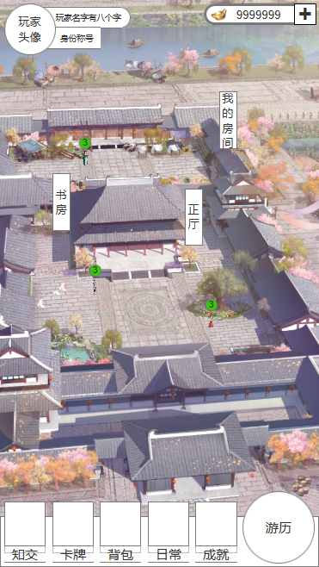

 |  | 单击，主界面【书房】切换到书房界面。

 | 4.2 | 书房界面
1
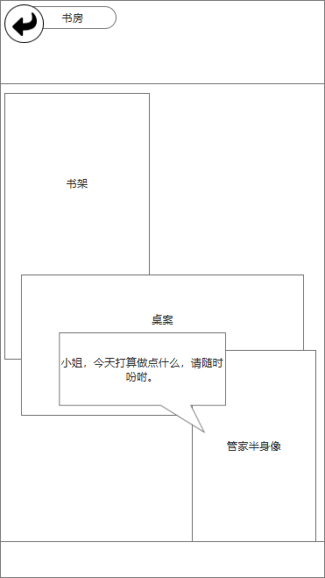
5
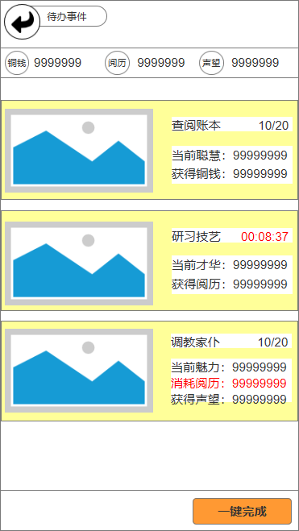

2
7

8
6
9
3

10

11
4
13

12

 |  | 序号名称 | 操作说明 |  |  | 显示说明 | 修改备注
 |  | 1书房返回按钮 | 单击，关闭界面返回主界面
 |  | 2资源显示栏 |  |  |  | 显示玩家当前拥有的三项资源数量（铜钱、阅历、声望）
 |  | 3书房场景 |  |  |  | 书房场景，尽量表现出账簿、书画技艺等内容
 |  | 4管家及对话 | 单击，弹出征收事件选择界面 |  |  | 显示管家半身像及对话
 |  | 5待办事件返回按钮 | 单击，关闭界面返回书房界面
 |  | 6征收事件图片 |  |  |  | 显示征收事件图片分别为（查阅账簿、研习技艺、调教家仆）
 |  | 7征收事件名称 |  |  |  | 显示征收事件名称分别为（查阅账簿、研习技艺、调教家仆）
 |  | 8征收次数 |  |  |  | 显示征收次数，左侧为当前剩余次数，右侧为次数上限
 |  | 9属性及资源 |  |  |  | 显示征收事件对应的属性及属性值，以及征收收益的资源及收益值
 |  | 10次数倒计时 |  |  |  | 当征收次数耗尽时，显示当前正在倒计时的征收次数
 |  | 11消耗资源信息 |  |  |  | 征收声望时，需消耗阅历资源，消耗资源数量与收益数量相等，用红字显示
 |  | 12一键完成按钮 | 单击，根据玩家当前属性，自动帮玩家完成当前最大上限的征收次数，并获得相应的资源奖励，依次完成所有资源的征收次数
 |  | 13事件选项 | 单击 有征收次数时，消耗次数1次（如需资源一并消耗），获得与属性值相应数量的对应资源。 征收次数倒计时时，弹出征收令使用界面。

